Formulas usadas
Para preencher as notas e as faltas que estavam em branco usei o função Média
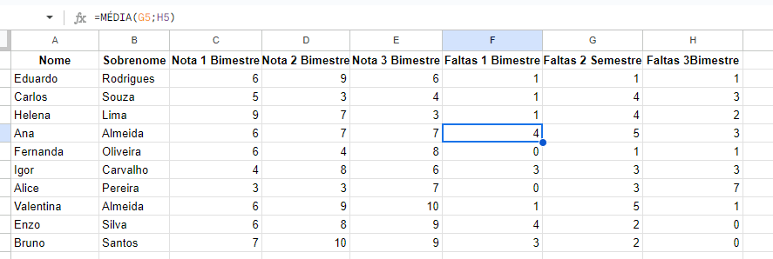

Para remover as linhas duplicadas usei limpeza de dados
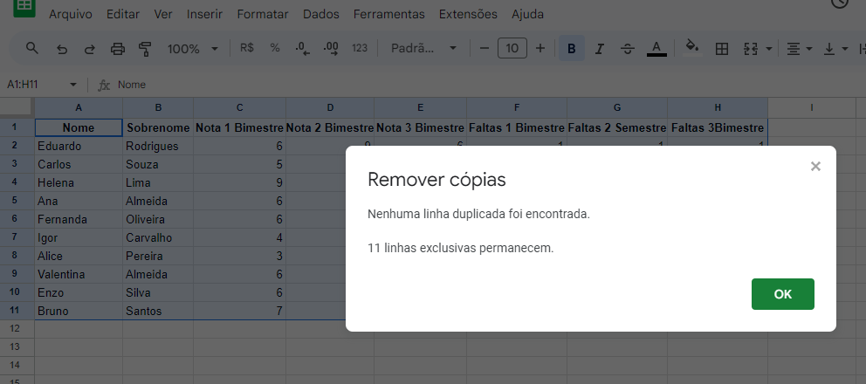

Para verificar erros de digitação usei a verificação de ortografia

